상품제안서
PGA 2단자동 로고바+죽사바스+260g 면사타올 2P세트 | 상품코드: S08474

 |  |  |  |  |  |  | 02-713-8555 | www.synergygift.co.kr
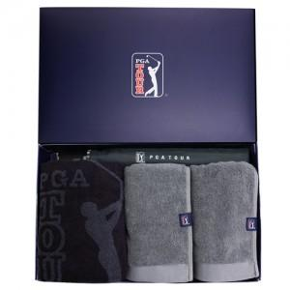

【상세/제작정보】

【인쇄/포장옵션】 | 실크, 자수, 원단1도인쇄 / 포장지포장

【공급단가】 | 수량 | 20~ | 50~ | 100~ | 500~ | 1,000~
*VAT별도 | 단가 | 37,700원 | 37,120원 | 36,250원 | 34,800원 | 33,350원

【상품 URL】 | https://www.synergygift.co.kr:443/src/goods_detail.php?gdno=2536

